説明
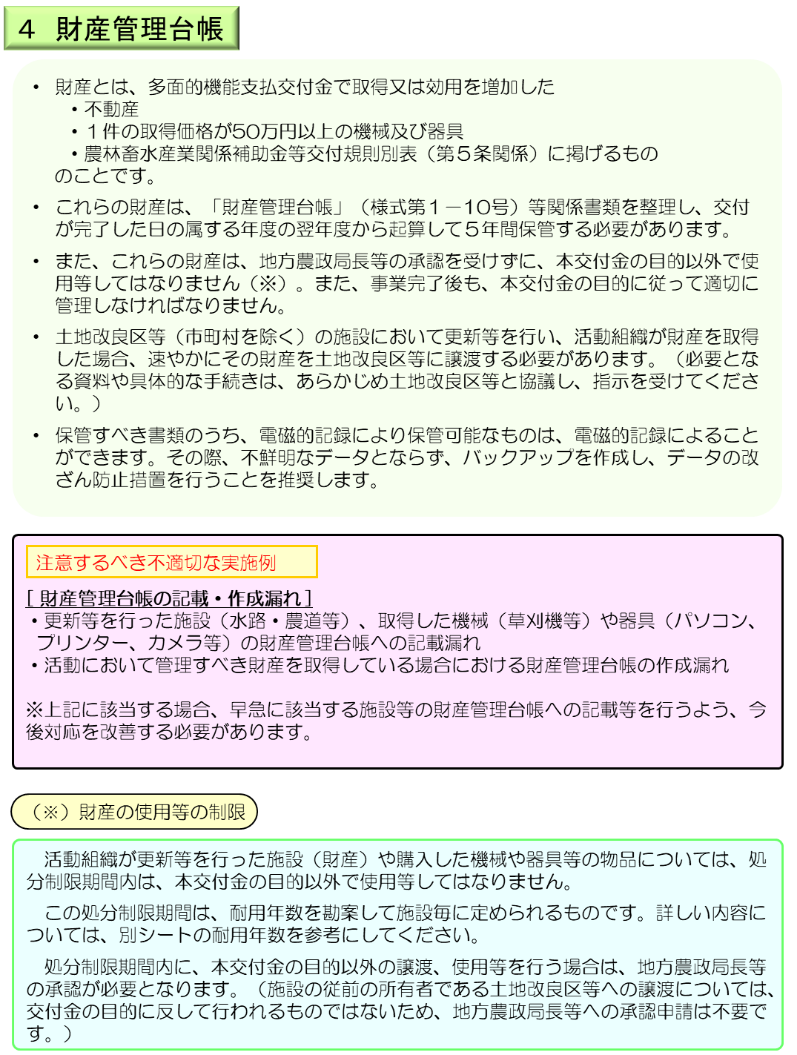

耐用年数
多面的機能支払交付金における財産の耐用年数の例（農林畜水産業関係補助金等交付金規則別表（第５条関係）を参照）
※ 具体例として記載がない施設や物品等については、市町村にお問合せください。
財産の耐用年数について

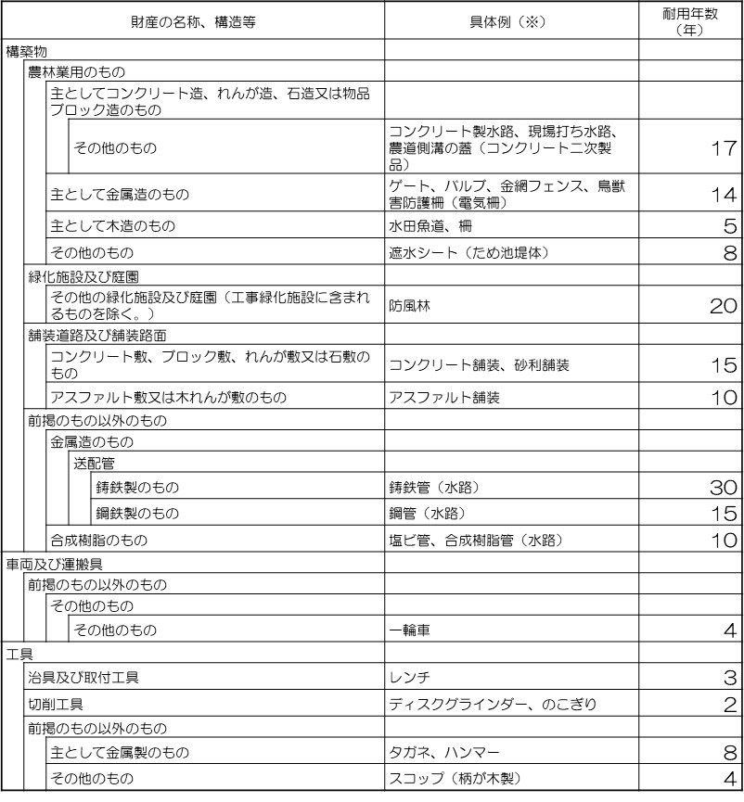
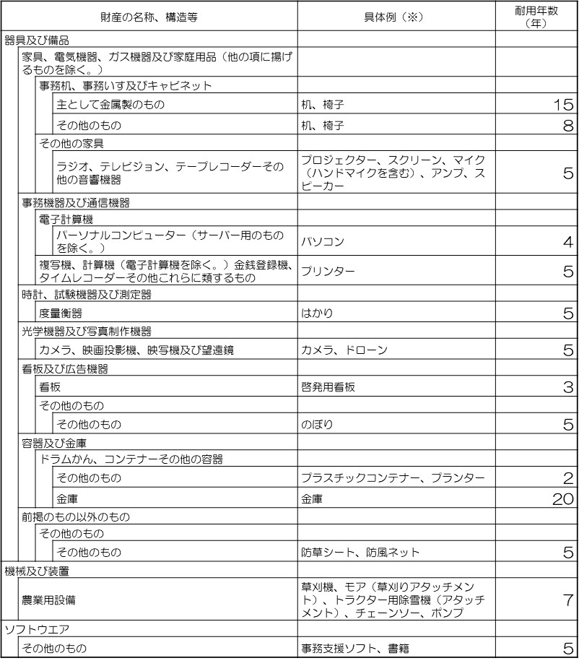

耐用年数1年未満の消耗品類
・コピー用紙、ボールペン、のり、テープ、ＣＤ－Ｒ、メモリー、事務用はさみ、ホッチキス、はんこ等の軽微な事務用品
・軍手、タオル、ブラシ、ほうき、移植ごて、コーキングガン、ビニール傘、 タッパ、種子、花苗等の軽微な物品（使い捨て又は長持ちしないもので安価なもの）
機械の燃料、潤滑油、乾電池、草刈り機替刃等の消耗品
セメント、アスファルト、砕石、コーキング材、塗料、薬剤等、補修工事等に使われる材料
財産管理台帳で整理する必要がないものの例

記入例
